상품제안서
파이롯트 지워지는프릭션 볼펜0.5+옵트샤프0.5 | 상품코드: S41627

 |  |  |  |  |  |  | 02-713-8555 | www.synergygift.co.kr
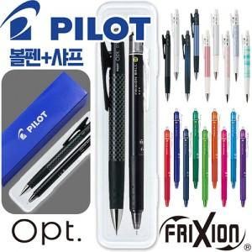

【상세/제작정보】 | <p><span style="font-size: 14pt;">※ 기본수량 미만 발주 진행시 별도 문의 바랍니다.</span></p><p><span style="font-size: 14pt;">※ 운임비 별도 발생 됩니다.</span></p>

【인쇄/포장옵션】 | 실크, 케이스실크1도 / 포장불가능

【공급단가】 | 수량 | 100~ | 300~ | 500~ | 1,000~ | 5,000~
*VAT별도 | 단가 | 4,330원 | 4,120원 | 4,020원 | 3,950원 | 3,810원

【상품 URL】 | https://www.synergygift.co.kr:443/src/goods_detail.php?gdno=41627

